상품제안서
AD LED시계무드등 15W 고속무선충전기 알람 매직 시계 3in1 | 상품코드: F23035

 |  |  |  |  |  |  | 02-412-0044 | www.easy1.co.kr
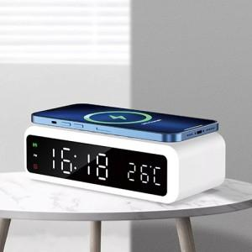

【상세/제작정보】

【인쇄/포장옵션】 | 레이저, 풀칼라 / 포장지포장

【공급단가】 | 수량 | 50~ | 100~ | 500~ | 1,000~ | 2,000~
*VAT별도 | 단가 | 31,300원 | 29,700원 | 28,600원 | 27,500원 | 26,400원

【상품 URL】 | http://www.easy1.co.kr/src/goods_detail.php?gdno=23035

